控制逻辑0527
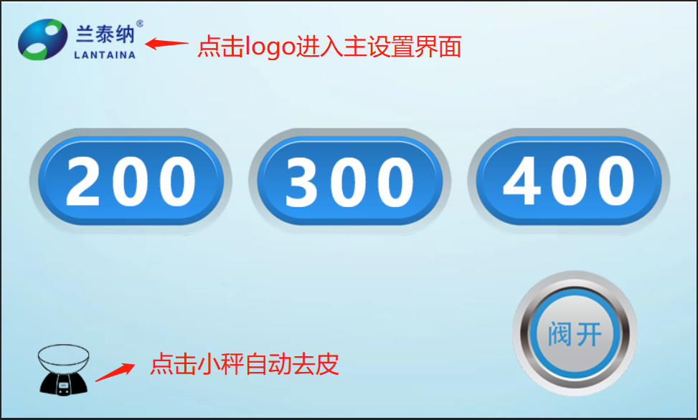
11-开始界面
 | 1 | 点击“logo”：进入“12-关于”界面
 | 2 | 点击“去皮”：清零称上的重量
 | 3 | 点击“阀开/阀关”：控制管夹阀
 | 4 | 只有管夹阀为“阀关”时，点击“200/300/400”才能进入“14-实时界面”

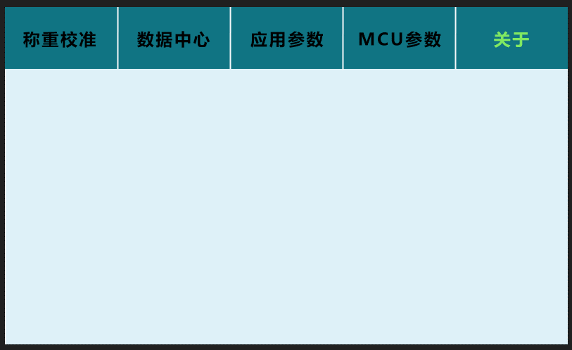
12-关于 | 1 | 进入实时界面：显示“运行”，显示“返回”
 | 2 | 采样过程中：当超过95%时，蜂鸣器一直响
 | 3 | 采样完成：做 弹窗动作，显示“确认”按钮 ，并且语音播报一次“采样完成”
 | 4 | 当点击“确认”后，关闭蜂鸣器
 | 5 | 点击“结束”按钮，打开管夹阀，返回至：200/300/400页面

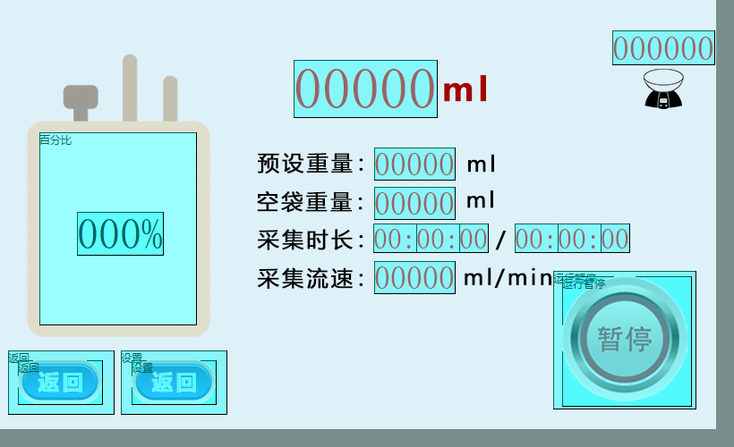
14-实时界面
 | 1 | 点击“运行”后，界面只显示“暂停”，a.打开管夹阀，b.电机左右摇摆
 | 2 | 点击“暂停”后，更改显示“运行”，添加显示“结束”，a.关闭管夹阀
 | 3 | 点击“结束”时，返回至：200/300/400页面

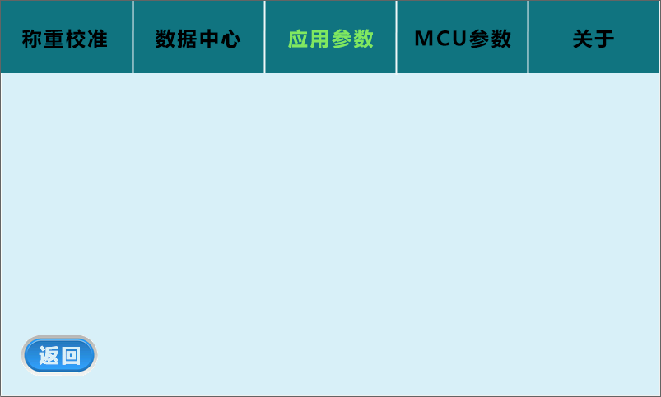
15-应用参数
 |  | 详见：SDWe设计备注.xlsx

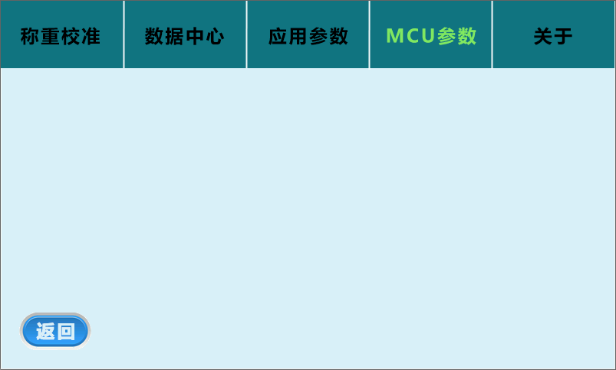
13-MCU参数
 |  | 详见：SDWe设计备注.xlsx

